진머니 주문서양식
✔ 진머니에서 사용하는 품번/사이즈로 입력해주세요 (※품번확인이 가능한 링크는 주문서와 함께 전달드리고 있습니다) ✔ 품번/사이즈 오입력 시 (품번오타,없는사이즈 등) 오배송되거나 누락되어 출고 불가할 수 있습니다 주문서 입력 후 다시한번 품번/사이즈 체크하신 후 보내주세요!!! ✔ 셔츠사이즈는 46(S),48(M),50(L),52(XL),54(2XL),56(3XL),58(4XL) 숫자로 기재해주세요 |  |  |  | ✔ 주문서 마감은 오후 1시입니다. (※마감시간 준수하여 주문서 보내주세요!) ✔ 주문서 전달 이후 주문수정 및 추가주문 불가할 수 있으니 가능여부는 따로 문의주세요. (월요일 또는 공휴일 다음날은 물량이 많아 수정/추가 불가 할 수 있습니다) ✔ 주문서 확인 후 명세서 보내드리고 있습니다. 명세서에 표기 된 품번/사이즈/수량에 문제 없는지 확인하신 후 입금 부탁드립니다. ✔ 입금은 !! 반드시 !! 사업자상 상호명으로 입금해주셔야 합니다. (대표자성함/쇼핑몰이름 입금불가X)

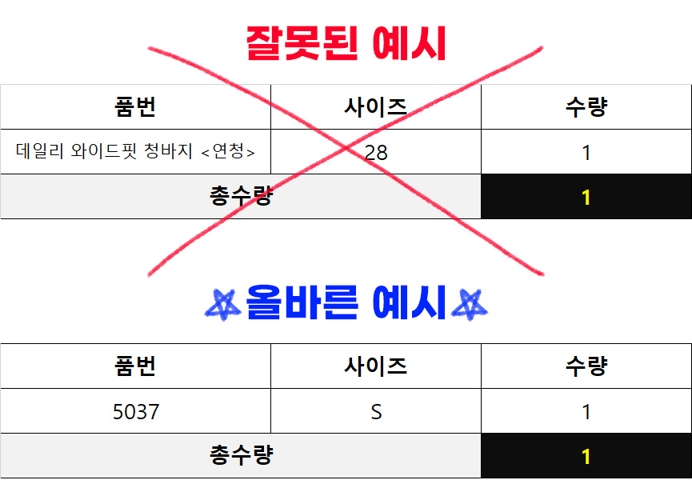
NO | 품번(컬러품번) | 사이즈 | 수량
예시) | 2071 | M | 1
예시) | 2071-1 | M | 1
2 | 1011 | M | 1
4 | 1011-1 | S | 1
5
6
7
8
9
10
11
12
13 |  |  |  |  | w1004-진청 | w1007-흑청
14 |  |  |  |  | w1004-1-연청 | w1007-1-중청
15 |  |  |  |  | w1004-2-흑청 | w1007-2-연청
16 |  |  |  |  | w1003-진청 | 1011-1 베이직
17 |  |  |  |  | w1003-1-연청 | 1011 슬림
18 |  |  |  |  |  | W1007 -흑청
19
20
21
22
23
24
25
26
27
28
29
30
총 수량 |  |  | 2

